Sheet1
十周年表彰奖杯及荣誉证书采购项目报价单
序号 | 名称 | 要求 | 数量 | 单位 | 单价金额 | 小计金额 | 参考图片
1 | 奖杯 | 含排版设计印制等 | 460 | 个 |  | 0 | 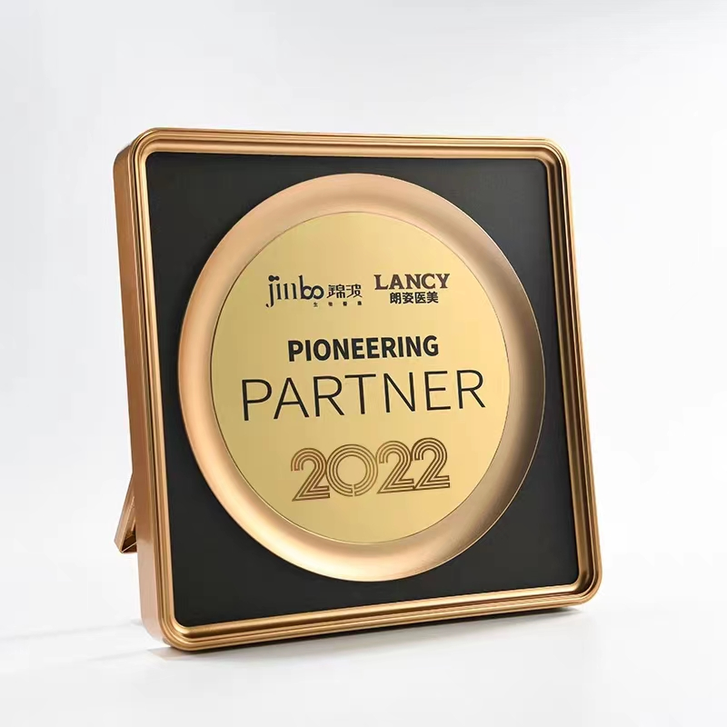
2 | 荣誉证书 | 含证书外壳及内页（内页需打印） | 460 | 份 |  | 0 | 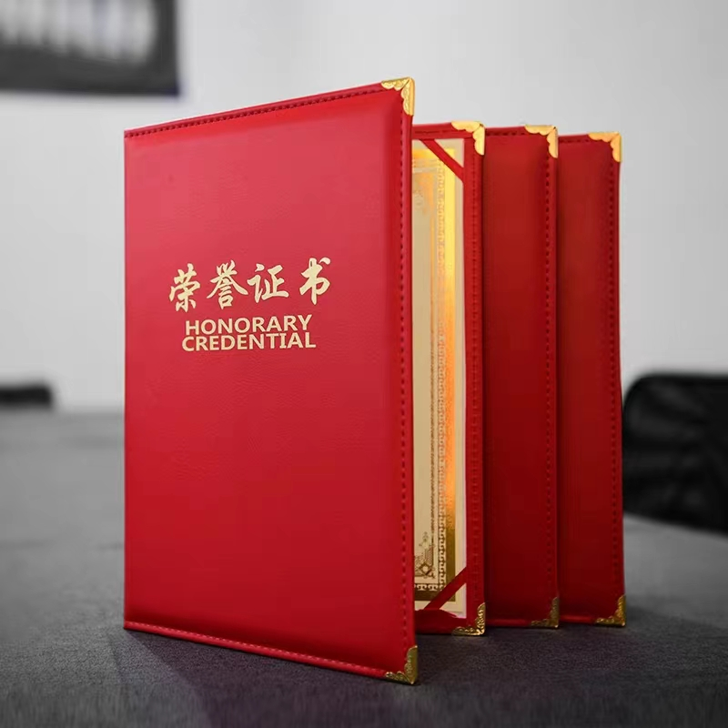
合计金额（元） |  |  |  |  | 0
备注： 1、单价报价包括各种税金、运输费、搬运费、材料费、人工费、定制费等一切费用，即最终价格； 2、提供奖杯及荣誉证书样品各一份； 3、按实际要求制作，据实结算。
联系人： |  |  | 联系电话： |  |  | 公司盖章：

